Feuil1
CCM Problème formule si (luz27D)

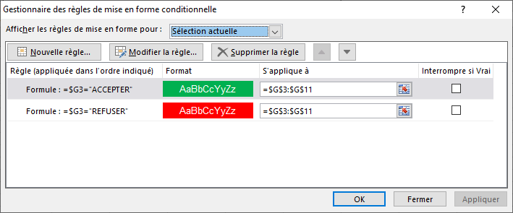
 | 1 | 9 | ACCEPTER
 | 2 | 8 | ACCEPTER
 | 3 | 7 | ACCEPTER
 | 4 | 6 | ACCEPTER
 | 5 | 5 | ACCEPTER
 | 6 | 4 | REFUSER
 | 7 | 3 | REFUSER
 | 8 | 2 | REFUSER
 | 9 | 1 | REFUSER

 | Pour colorer toute la ligne remplacer $G$3:$G$11 par $C$3:$G$11 dans l'encadré "S'applique à" de chaque formule de la MFC

